TLN & Logistik
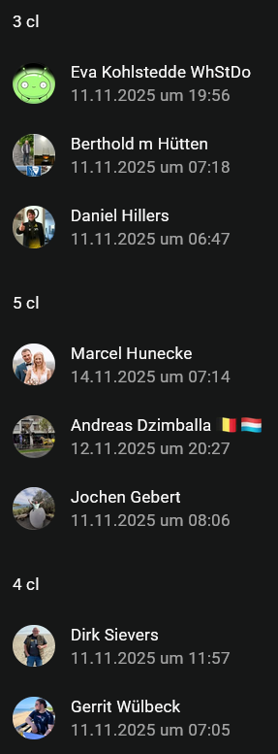
Whisky Tasting
Fr., 20.02.2026 , 20.00 - oE (onl./Teams)
Teilnehmer | Tasting-Set (cl) | Kosten |  |  | Logistik über
13,50 €/cl
 |  | 13.50 € | Glas | Total
Bertie | 3 | 40.50 € | 5 € | 45.50 € | Bertie | bh
Gerrit | 4 | 54.00 € | 5 € | 59.00 € |  | gw
Dirk S. & Bastian | 4 | 54.00 € | 5 € | 59.00 € |  | sd
Christoph | 2 | 27.00 € | 5 € | 32.00 € |  | ca
Daniel | 3 | 40.50 € | 5 € | 45.50 € |  | dh
Dirk B. | 2 | 27.00 € | 5 € | 32.00 € |  | db
Felix | 2 | 27.00 € | 5 € | 32.00 € |  | fs
Rainer B. | 2 | 27.00 € | 5 € | 32.00 € | Hort | rb
Micha S. | 2 | 27.00 € | 5 € | 32.00 €
Mathias S. | 2 | 27.00 € | 5 € | 32.00 €
Martin | 2 | 27.00 € | 5 € | 32.00 € | Bank | mk
Andreas & Dietmar | 5 | 67.50 € | 5 € | 72.50 € | 1 of u | ds
Markus K. | 2 | 27.00 € | 5 € | 32.00 € |  | km
Karsten | 2 | 27.00 € | 5 € | 32.00 € |  | kf
Dirk F. | 2 | 27.00 € | 5 € | 32.00 € |  | df
Jochen & Tilo | 5 | 67.50 € | 5 € | 72.50 € |  | jg
Marcel & Frank | 5 | 67.50 € | 5 € | 72.50 € | Haustür | mh
Johannes | 2 | 27.00 € | 5 € | 32.00 € | Hilgering | jr
Björn J. | 2 | 27.00 € | 5 € | 32.00 € | Post | bj
Eva & Hendrik | 3 | 40.50 € | 5 € | 45.50 € | Post | eh
Axel | 2 | 27.00 € | 5 € | 32.00 € | RG Positz | ax
Michael | 2 | 27.00 € | 5 € | 32.00 €
22 | 60 | 810 €

 |  | 8 | 8 | 8
Sample-Fläschch. cl | Häufigk. | bei 8 Abfüllungen
2 | 14 | 112
3 | 3 | 24
4 | 2 | 16
5 | 3 | 24
10 | 0 | 0

1
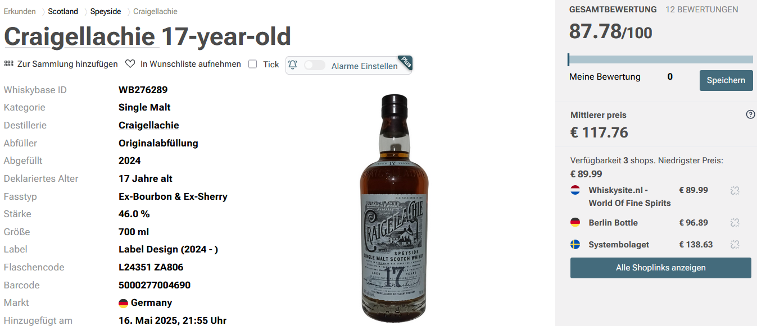

Toller Whisky für den aufgerufenen Preis. Ohne Wasser: Stark würzig, sherrylastiger Unterton (Oloroso?). Ölig, voller Körper, aber trotz 17 Jahren Reifung immer noch ein mittellerer Krawallbruder mit Ecken und Kanten. Altes Holz, Leder, gelbe Früchte, rote Früchte, Politur, Nüsse, Toffee, alle Aromen werden begleitet von weißem Pfeffer, dunklem Honig, Orangenzesten, mal stärker, mal schwächer und einer subtilen metallischen Note, im positiven Sinne. Viele sprechen hier von einem typischen Old School - Charakter. Zudem merkt man, dass die neueren Abfüllungen ein intensiveres Sherry-Vatting genossen haben. Früher war diese Abfüllung fast ausschließlich durch eine Bourbonfasslagerung geprägt. Schön komplex, ich rieche teils immer wieder unterschiedliche Aromen in abweichender Dominanz heraus. Mit ein Paar Tropfen Wasser je nach Gusto wird er noch cremiger, ruhiger und geschmeidiger. Er wandelt sich dann zum Gentleman. Sehr, sehr gut. Ohne Wasser 89 (-) und mit Wasser 90 (-) Punkte.

2
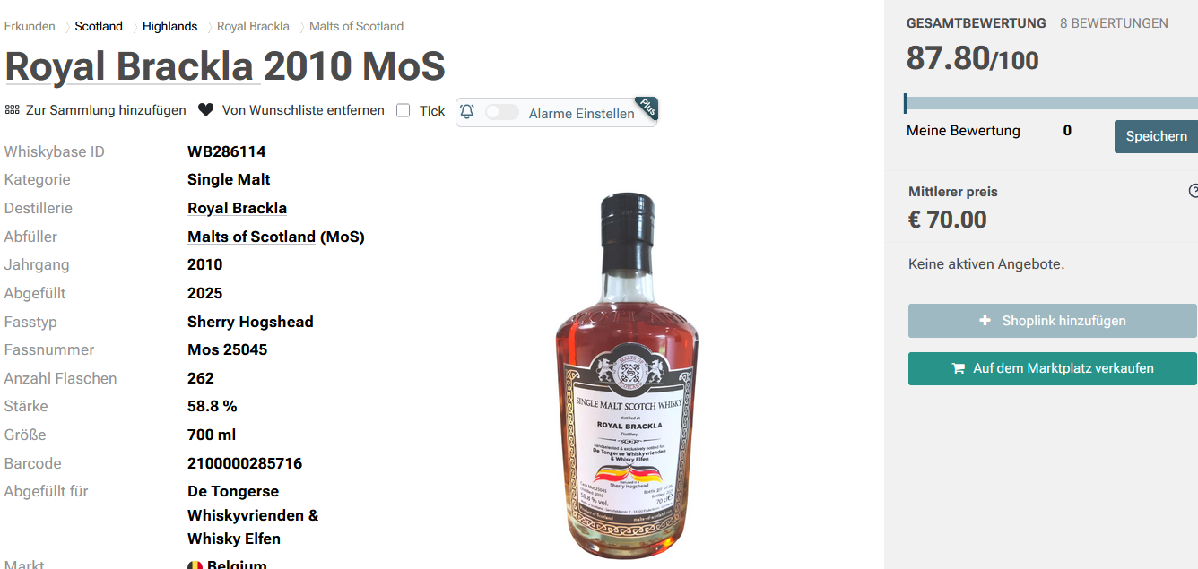

Eine der MoS-Abfüllungen Ende Oktober in Massen/Lux. Tipp -und mitgebracht- von Arndt. Also Blindkauf für ein Blindtasting ;-)

3
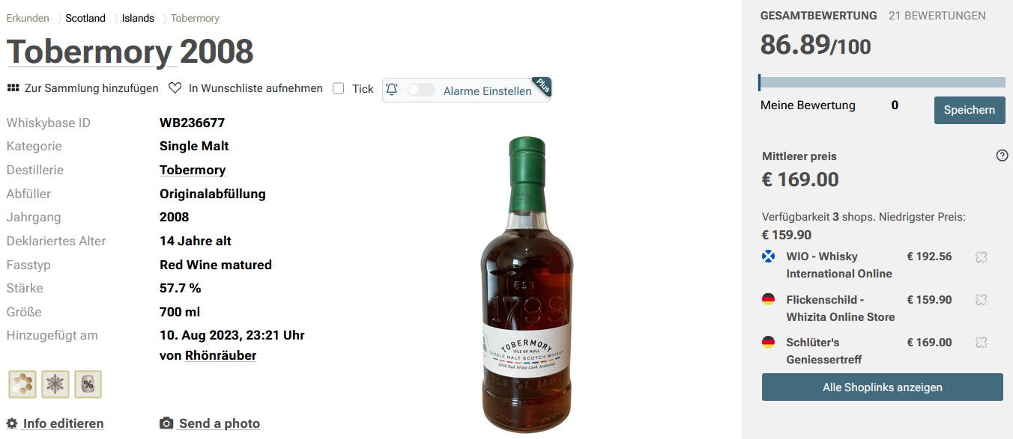

 | Der Tobermory-Style aber auch die Vollreifung in Bordeaux Rotweinfässern sind unverkennbar. Die Aromen zeigen sich angenehm harmonisch - aber auch überraschend süß.
Geruch | Tobermory-Style, säuerliche reife Weintrauben, Orangeat, Marzipan, Malz
Geschmack | Ölig, kräftiger dunkler Honig, rote Grütze, Vanilleschoten, Rosinen, etwas Zartbitterschokolade.
Abgang | Süßer Orangenlikör mit trockener Holzwürze (Bordeauxfassaroma), die den Mundraum lange belegt.

4
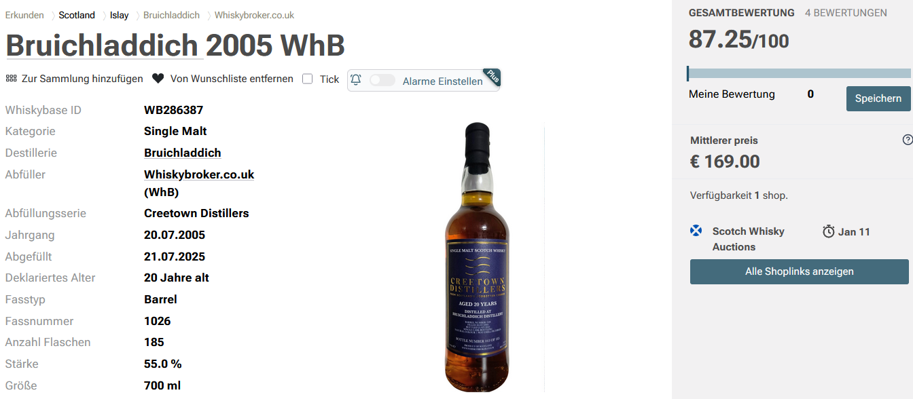

Geruch | Tanne, Kardamom, Nelken, Muskatnuss und Petersilie. Karamell, Vanillepudding und alte Holztische. Im Hintergrund weiße Früchte, Blaubeeren und eine Prise Salz.
Geschmack | Äpfel, Karamell, Kiefernnadeln, Kümmel. Noch recht holzig. Kardamom und Pfeffer. Einige weiße und gelbe Früchte, ein Hauch von Zitrusfrüchten. Cremig.
Abgang | Zitrusfrüchte, Salzlake, viel Honig, Blaubeeren, Geißblatt, Vanillepudding und Strandaromen. Jetzt etwas weniger holzig, wird er zum Ende hin eher cremig und salzig. Mit Wasser überrascht er mit einer Litschi-Note.

5
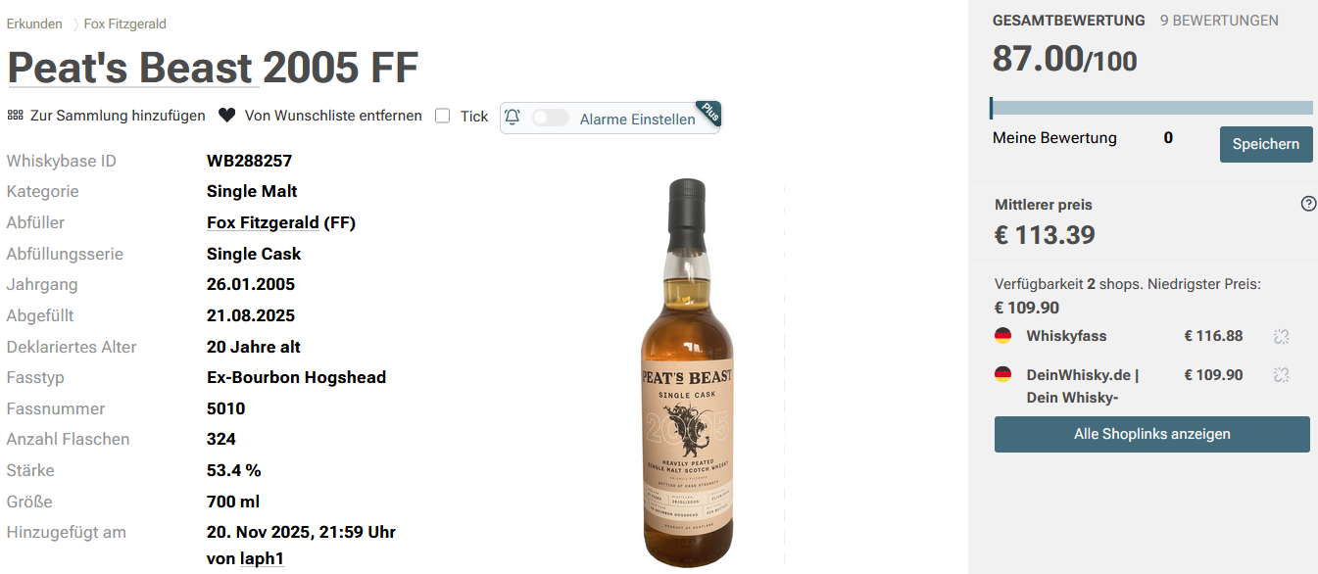

Geruch | Sehr kräftig, rauchig und torfig, mit Noten von Karamell und gebranntem Zucker.
Geschmack | Kräftiger Torfrauch, äußerst elegant; Aromen von Fudge und süßem Gebäck, getragen von einem feinen, torfigen Rückgrat. Sehr harmonisch und rund.
Abgang | Lang anhaltend, intensiv torfig mit einem Hauch Süße von Karamell; rund und kraftvoll, hinterlässt ein tiefes, wärmendes Finish.

6
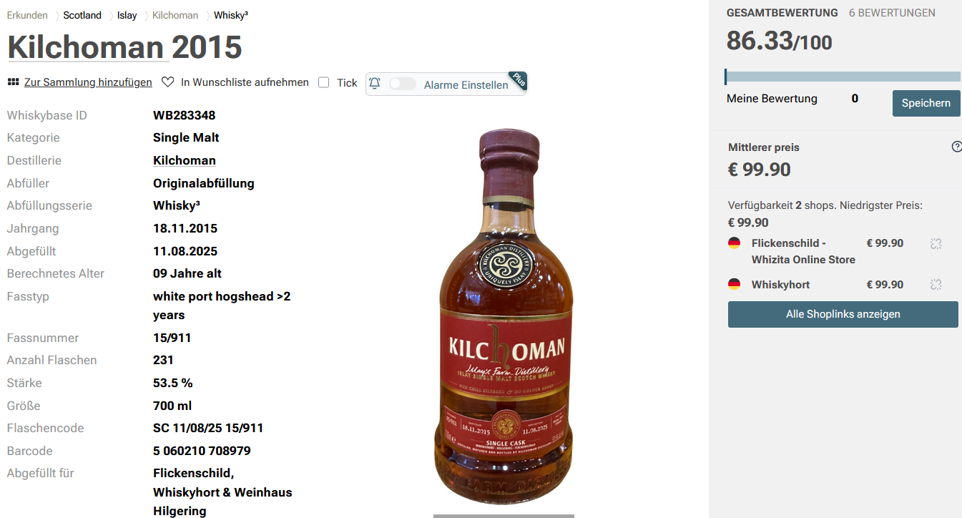

Geruch | In der Nase angenehm süßer Rauch, Erdbeeren, Pfirsich, leicht modriger Waldboden,eine Zitrusnote, der Alkohol ist gut eingebunden.
Geschmack | Am Gaumen kommt zuerst eine schöne süße Note die in Richtung dunkle Beeren geht umgeben von leichtem Rauch, adstringierend, dunkle Schokolade und schöne Röstaromen.
Abgang | Der Abgang ist Mittellang und wirklich sehr schön. Hinten raus nochmal eine schöne süße und zum Schluss wieder diese angenehme Rauchnote.

7
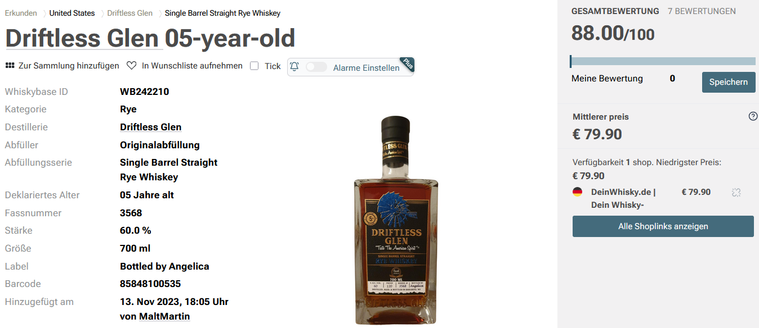

Geruch | Creme catalana, eichenschrank - bissl Klebstoff, aber auf sehr vertretbarem Niveau, Nana Minze, Ricola, darunter eingekochte Früchte.
Geschmack | Erst süß, dann intensivieren sich die Gewürze. Baut sich richtig schön auf. Karamell, Thymian, Süßholz, Lakritz, masticha (Harz aus Griechenland).
Abgang | Er wird hintenraus fruchtig,wie im der Nase. Eingekochte Rosinen, rote Grütze, ausgekochte Zimtstange.

8
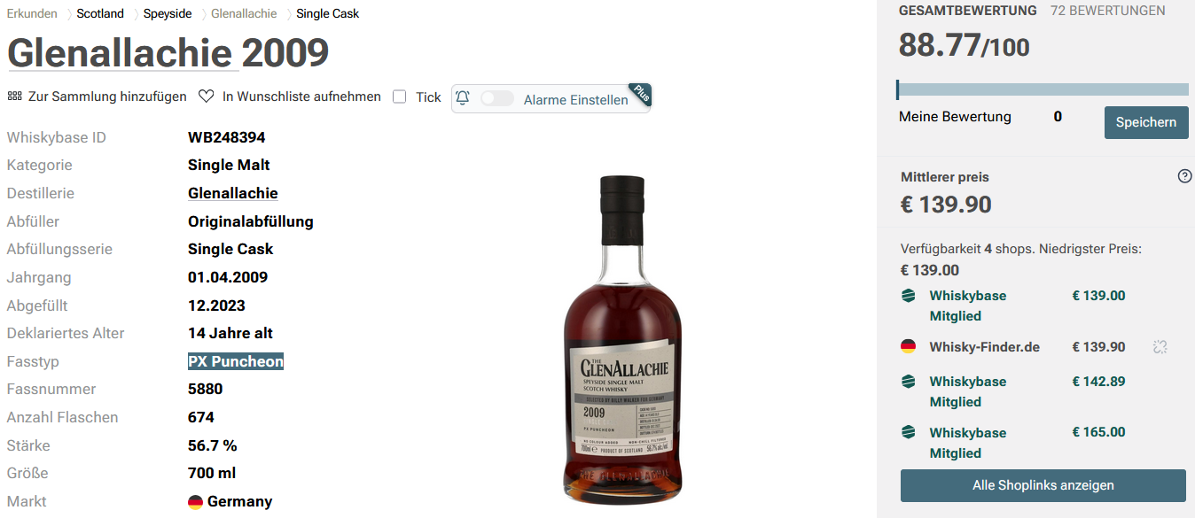

Geruch | helle & rote Früchte dominant, süß, Apfel, Zimt, Apple Crumble / Apfelstrudel (+ Vanilleeis?), Gewürze (Oregano, Kreuzkümmel, Kurkuma), "Port", Rosine, Kirsche, Vanille
Geschmack | süß, Trockenfrucht, vllt getrocknete Aprikosen, Eiche, Mandel / Haselnuss, Honig, gezuckerte Orange, Zucker, Orange
Abgang | Tabak, Leder, Kirsche, Schokolade, anhaltender Apfel / Birne, sehr lange Sherry Noten

